1
Analyzuje sa vplyv prevádzkových podmienok na životnosť valivého ložiska, vyjadrenú počtom cyklov do poruchy.
Ako nezávislé premenné sú zvolené zaťaženie ložiska F, otáčky n a prevádzková teplota T, ktoré reprezentujú tri kľúčové faktory ovplyvňujúce únavové poškodenie a opotrebovanie v strojárskej praxi.
Závislou premennou je počet cyklov do poruchy ložiska N cyklov
 |  |  | https://www.sciencedirect.com/topics/engineering/full-factorial-design

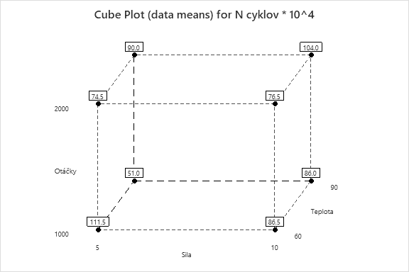
 | Y- | počet cyklov
 | x1- | Zaťaženie ložiska (5 až 10 kN)
 | x2- | otáčky (1000 až 2000 ot./min)
 | x3- | teplota (60 az 90°C)
 | Na hladine významnosti alfa = |  |  | 5%
1. C-plot
 |  | x1 | x2 | x3 | Y
 | Počet | F [kN] | n [ot./min] | T [°C] | N cyklov * 10^4 | t1 | t2 | t3 | Y
 | 1 | 5 | 1000 | 60 | 120 | -1 | -1 | -1 | 120
 | 2 | 5 | 1000 | 90 | 95 | -1 | -1 | 1 | 95
 | 3 | 5 | 2000 | 60 | 105 | -1 | 1 | -1 | 105
 | 4 | 5 | 2000 | 90 | 80 | -1 | 1 | 1 | 80
 | 5 | 10 | 1000 | 60 | 90 | 1 | -1 | -1 | 90
 | 6 | 10 | 1000 | 90 | 65 | 1 | -1 | 1 | 65
 | 7 | 10 | 2000 | 60 | 75 | 1 | 1 | -1 | 75
 | 8 | 10 | 2000 | 90 | 50 | 1 | 1 | 1 | 50
 | 9 | 5 | 1000 | 60 | 118 | -1 | -1 | -1 | 118
 | 10 | 5 | 1000 | 90 | 93 | -1 | -1 | 1 | 93
 | 11 | 5 | 2000 | 60 | 103 | -1 | 1 | -1 | 103
 | 12 | 5 | 2000 | 90 | 82 | -1 | 1 | 1 | 82
 | 13 | 10 | 1000 | 60 | 88 | 1 | -1 | -1 | 88
 | 14 | 10 | 1000 | 90 | 67 | 1 | -1 | 1 | 67
 | 15 | 10 | 2000 | 60 | 77 | 1 | 1 | -1 | 77
 | 16 | 10 | 2000 | 90 | 52 | 1 | 1 | 1 | 52

2
2. Transformovaná regresná funkcia - lineárna
metóda najmenších štvorcou |  |  | Y=b0+b1t1+b2t2+b3t3+b12t1t2+b13t1t3+b23t2t3+b123t1t2t3

 |  |  | t1 | t2 | t3 | t1*t2 | t1*t3 | t2*t3 | t1*t2*t3
 |  | b0 | b1 | b2 | b3 | b12 | b13 | b23 | b123 | Y | No.rep | ypriem | (y-yprim)^2 | devsq y | PE |  |  |  | t1 | t2 | t3 | Y
 | X = | 1 | -1 | -1 | -1 | 1 | 1 | 1 | -1 | 120 | 1 | 119 | 1 | 2 | 629 |  |  |  | -1 | -1 | -1 | 120
 |  | 1 | -1 | -1 | 1 | 1 | -1 | -1 | 1 | 95 | 2 | 94 | 1 | 2 |  |  |  |  | -1 | -1 | 1 | 95
 |  | 1 | -1 | 1 | -1 | -1 | 1 | -1 | 1 | 105 | 3 | 104 | 1 | 2 | 533 |  |  |  | -1 | 1 | -1 | 105
 |  | 1 | -1 | 1 | 1 | -1 | -1 | 1 | -1 | 80 | 4 | 81 | 1 | 2 |  |  |  |  | -1 | 1 | 1 | 80
 |  | 1 | 1 | -1 | -1 | -1 | -1 | 1 | 1 | 90 | 5 | 89 | 1 | 2 | 533 |  |  |  | 1 | -1 | -1 | 90
 |  | 1 | 1 | -1 | 1 | -1 | 1 | -1 | -1 | 65 | 6 | 66 | 1 | 2 |  |  |  |  | 1 | -1 | 1 | 65
 |  | 1 | 1 | 1 | -1 | 1 | -1 | -1 | -1 | 75 | 7 | 76 | 1 | 2 | 629 |  |  |  | 1 | 1 | -1 | 75
 |  | 1 | 1 | 1 | 1 | 1 | 1 | 1 | 1 | 50 | 8 | 51 | 1 | 2 |  |  |  |  | 1 | 1 | 1 | 50
 |  | 1 | -1 | -1 | -1 | 1 | 1 | 1 | -1 | 118 | 1 | 119 | 1 |  |  |  |  |  | -1 | -1 | -1 | 118
 |  | 1 | -1 | -1 | 1 | 1 | -1 | -1 | 1 | 93 | 2 | 94 | 1 |  |  |  |  |  | -1 | -1 | 1 | 93
 |  | 1 | -1 | 1 | -1 | -1 | 1 | -1 | 1 | 103 | 3 | 104 | 1 |  |  |  |  |  | -1 | 1 | -1 | 103
 |  | 1 | -1 | 1 | 1 | -1 | -1 | 1 | -1 | 82 | 4 | 81 | 1 |  |  |  |  |  | -1 | 1 | 1 | 82
 |  | 1 | 1 | -1 | -1 | -1 | -1 | 1 | 1 | 88 | 5 | 89 | 1 |  |  |  |  |  | 1 | -1 | -1 | 88
 |  | 1 | 1 | -1 | 1 | -1 | 1 | -1 | -1 | 67 | 6 | 66 | 1 |  |  |  |  |  | 1 | -1 | 1 | 67
 |  | 1 | 1 | 1 | -1 | 1 | -1 | -1 | -1 | 77 | 7 | 76 | 1 |  |  |  |  |  | 1 | 1 | -1 | 77
 |  | 1 | 1 | 1 | 1 | 1 | 1 | 1 | 1 | 52 | 8 | 51 | 1 |  |  |  |  |  | 1 | 1 | 1 | 52
 |  |  |  |  |  |  |  |  |  |  |  |  | 16 | 16 |  |  |  |  |  |  | b0= | 85

 |  | XT = | 1 | 1 | 1 | 1 | 1 | 1 | 1 | 1 | 1 | 1 | 1 | 1 | 1 | 1 | 1 | 1
 | transponovaná |  | -1 | -1 | -1 | -1 | 1 | 1 | 1 | 1 | -1 | -1 | -1 | -1 | 1 | 1 | 1 | 1
 |  |  | -1 | -1 | 1 | 1 | -1 | -1 | 1 | 1 | -1 | -1 | 1 | 1 | -1 | -1 | 1 | 1
 |  |  | -1 | 1 | -1 | 1 | -1 | 1 | -1 | 1 | -1 | 1 | -1 | 1 | -1 | 1 | -1 | 1
 |  |  | 1 | 1 | -1 | -1 | -1 | -1 | 1 | 1 | 1 | 1 | -1 | -1 | -1 | -1 | 1 | 1
 |  |  | 1 | -1 | 1 | -1 | -1 | 1 | -1 | 1 | 1 | -1 | 1 | -1 | -1 | 1 | -1 | 1
 |  |  | 1 | -1 | -1 | 1 | 1 | -1 | -1 | 1 | 1 | -1 | -1 | 1 | 1 | -1 | -1 | 1
 |  |  | -1 | 1 | 1 | -1 | 1 | -1 | -1 | 1 | -1 | 1 | 1 | -1 | 1 | -1 | -1 | 1 | 8X16

 |  |  |  |  | bodové odhady koeficientov b
 |  | XT*Y= | 1360 |  | b0= | 85
 |  |  | -232 |  | b1= | -14.5
 |  |  | -112 |  | b2= | -7
 |  |  | -192 |  | b3= | -12
 |  |  | 0 |  | b12= | 0
 |  |  | 0 |  | b13= | 0
 |  |  | 0 |  | b23= | 0
 |  |  | -8 |  | b123= | -0.5

 |  |  |  |  |  |  |  |  | SUMMARY OUTPUT

 |  |  |  |  |  |  |  |  | Regression Statistics
 |  |  |  |  |  |  |  |  | Multiple R | 0.99876314115
 |  |  |  |  |  |  |  |  | R Square | 0.99752781211
t1 | t2 | t3 | t1*t2 | t1*t3 | t2*t3 | t1*t2*t3 | Y |  | Adjusted R Square | 0.99536464771
-1 | -1 | -1 | 1 | 1 | 1 | -1 | 120 |  | Standard Error | 1.4142135624
-1 | -1 | 1 | 1 | -1 | -1 | 1 | 95 |  | Observations | 16
-1 | 1 | -1 | -1 | 1 | -1 | 1 | 105
-1 | 1 | 1 | -1 | -1 | 1 | -1 | 80 |  | ANOVA
1 | -1 | -1 | -1 | -1 | 1 | 1 | 90 |  |  | df | SS | MS | F | Significance F
1 | -1 | 1 | -1 | 1 | -1 | -1 | 65 |  | Regression | 7 | 6456 | 922.28571429 | 461.14285714 | 8.7201097446E-10
1 | 1 | -1 | 1 | -1 | -1 | -1 | 75 |  | Residual | 8 | 16 | 2
1 | 1 | 1 | 1 | 1 | 1 | 1 | 50 |  | Total | 15 | 6472
-1 | -1 | -1 | 1 | 1 | 1 | -1 | 118
-1 | -1 | 1 | 1 | -1 | -1 | 1 | 93 |  |  | Coefficients | Standard Error | t Stat | P-value | Lower 95% | Upper 95% | Lower 95,0% | Upper 95,0%
-1 | 1 | -1 | -1 | 1 | -1 | 1 | 103 |  | Intercept | 85 | 0.35355339059 | 240.4163056 | 1.0029754153E-16 | 84.184704419 | 85.815295581 | 84.184704419 | 85.815295581
-1 | 1 | 1 | -1 | -1 | 1 | -1 | 82 |  | t1 | -14.5 | 0.35355339059 | -41.012193309 | 1.3756095936E-10 | -15.315295581 | -13.684704419 | -15.315295581 | -13.684704419 | Patrí
1 | -1 | -1 | -1 | -1 | 1 | 1 | 88 |  | t2 | -7 | 0.35355339059 | -19.798989873 | 4.4104438473E-08 | -7.8152955807 | -6.1847044193 | -7.8152955807 | -6.1847044193 | patrí
1 | -1 | 1 | -1 | 1 | -1 | -1 | 67 |  | t3 | -12 | 0.35355339059 | -33.941125497 | 6.2027981022E-10 | -12.815295581 | -11.184704419 | -12.815295581 | -11.184704419 | patrí |  |  | Vsetky faktory a vsetky ich interakcie mozno povazovat na hladine vyznamnosti 0,05 za signifikantne okrem hodnôt váčších ako 0,05, tie nie sú štatisticky vyznamné
1 | 1 | -1 | 1 | -1 | -1 | -1 | 77 |  | t1*t2 | 1.5404344467E-15 | 0.35355339059 | 4.3570065728E-15 | 1 | -0.81529558072 | 0.81529558072 | -0.81529558072 | 0.81529558072 | nepatrí
1 | 1 | 1 | 1 | 1 | 1 | 1 | 52 |  | t1*t3 | -2.7755575616E-17 | 0.35355339059 | -7.8504622934E-17 | 1 | -0.81529558072 | 0.81529558072 | -0.81529558072 | 0.81529558072 | nepatrí
 |  |  |  |  |  |  |  |  | t2*t3 | 3.4208746946E-15 | 0.35355339059 | 9.6756947766E-15 | 1 | -0.81529558072 | 0.81529558072 | -0.81529558072 | 0.81529558072 | nepatrí
 |  |  |  |  |  |  |  |  | t1*t2*t3 | -0.5 | 0.35355339059 | -1.4142135624 | 0.1950155281 | -1.3152955807 | 0.31529558072 | -1.3152955807 | 0.31529558072 | nepatrí

 |  |  |  |  |  |  |  |  |  | Kompletná rovnica s odhadovanými koeficientami transformovanej lineárnej regresnej funkcie
 |  |  |  |  |  |  |  |  |  | yLt(b1,b2,b3)= | 85 | + | -14.5 | *t1 | -7 | *t2+ | -12 | *t3+ | 0 | *t1*t2+ | 0 | *t1*t3 | 0 | *t2*t3 | -0.5 | *t1*t2*t3
3./13./15. t-testy faktorov

 | alfa | 0.05
 | df | 8
 | tkv,46(1 - alfa/2) | 2.3060041352

 | W | (-∞; | -2.3060041352 | ) | ∪ | ( | 2.3060041352 | ; ∞)

H0: t1 =0 >< H1: t1 ≠ 0 |  |  |  |  | H0: t2 =0 >< H1: t2 ≠ 0 |  |  |  |  | H0: t3 =0 >< H1: t3 ≠ 0 |  |  |  |  | H0: t12 =0 >< H1: t12 ≠ 0 |  |  |  |  |  | H0: t13 =0 >< H1: t13 ≠ 0 |  |  |  |  |  | H0: t23 =0 >< H1: t23 ≠ 0 |  |  |  |  | H0: t123 =0 >< H1: t123 ≠ 0
t0 | -41.012193309 |  |  |  | t0 | -19.798989873 |  |  |  | t0 | -33.941125497 |  |  |  | t0 | 4.3570065728E-15 |  |  |  |  | t0 | -7.8504622934E-17 |  |  |  |  | t0 | 9.6756947766E-15 |  |  |  | t0 | -1.4142135624
t0 | ∈ | W |  |  | t0 | ∈ | W |  |  | t0 | ∈ | W |  |  | t0 | ∉ | W |  |  |  | t0 | ∉ | W |  |  |  | t0 | ∉ | W |  |  | t0 | ∉ | W
=> | H0 | zamietam |  |  | => | H0 | zamietam |  |  | => | H0 | zamietam |  |  | => | H0 | nezamietam |  |  |  | => | H0 | nezamietam |  |  |  | => | H0 | nezamietam |  |  | => | H0 | nezamietam
 | H1 | nezamietam |  |  |  | H1 | nezamietam |  |  |  | H1 | nezamietam |  |  |  | H1 | zamietam |  |  |  |  | H1 | zamietam |  |  |  |  | H1 | zamietam |  |  |  | H1 | zamietam

p | 1.3756095936E-10 | 1.9999999999 |  |  | p | 4.4104438473E-08 | 1.9999999559 |  |  | p | 6.2027981022E-10 | 6.2027981022E-10 |  |  | p | 1 | 1 |  |  |  | p | 1 | 1 |  |  |  | p | 1 | 1 |  |  | p | 0.1950155281 | 0.1950155281
=> | H0 | zamietam |  |  | => | H0 | zamietam |  |  | => | H0 | zamietam |  |  | => | H0 | nezamietam |  |  |  | => | H0 | nezamietam |  |  |  | => | H0 | nezamietam |  |  | => | H0 | nezamietam
 | H1 | nezamietam |  |  |  | H1 | nezamietam |  |  |  | H1 | nezamietam |  |  |  | H1 | zamietam |  |  |  |  | H1 | zamietam |  |  |  |  | H1 | zamietam |  |  |  | H1 | zamietam

IS |  |  |  |  | IS |  |  |  |  | IS |  |  |  |  | IS |  |  |  |  |  | IS |  |  |  |  |  | IS |  |  |  |  | IS
( | -15.315295581 | ; | -13.684704419 | ) | ( | -7.8152955807 | ; | -6.1847044193 | ) | ( | -12.815295581 | ; | -11.184704419 | ) | ( | -0.81529558072 | ; | 0.81529558072 | ) |  | ( | -0.81529558072 | ; | 0.81529558072 | ) |  | ( | -0.81529558072 | ; | 0.81529558072 | ) | ( | -1.3152955807 | ; | 0.31529558072 | )
t1 = 0 | ∉ | IS |  |  | t2 = 0 | ∉ | IS |  |  | t3 = 0 | ∉ | IS |  |  | t12 = 0 | ∈ | IS |  |  |  | t13 = 0 | ∈ | IS |  |  |  | t23 = 0 | ∈ | IS |  |  | t123 = 0 | ∈ | IS
=> | H0 | zamietam |  |  | => | H0 | zamietam |  |  | => | H0 | zamietam |  |  | => | H0 | nezamietam |  |  |  | => | H0 | nezamietam |  |  |  | => | H0 | nezamietam |  |  | => | H0 | nezamietam
 | H1 | nezamietam |  |  |  | H1 | nezamietam |  |  |  | H1 | nezamietam |  |  |  | H1 | zamietam |  |  |  |  | H1 | zamietam |  |  |  |  | H1 | zamietam |  |  |  | H1 | zamietam
 |  |  |  |  | Koeficienty t12,t13,t23,t123 nie sú štatisticky významné na hladine významnosti 0,05, preto hypotézu o ich rovnosti s nulou možno považovať za prijatú.
 |  |  |  |  | Koeficient t1, t2 a t3 sú štatisticky významné na hladine významnosti 0,05, a preto sa hypotéza o ich nulovej hodnote zamieta. Z regresného modelu sa vylúčia všetky koeficienty, ktoré možno považovať za nulové, pričom v modeli zostávajú koeficienty t1, t2 a t3
4. Upravená transformovaná regresná funkcia - lineárna

t1 | t2 | t3 | Y |  | SUMMARY OUTPUT
-1 | -1 | -1 | 120
-1 | -1 | 1 | 95 |  | Regression Statistics
-1 | 1 | -1 | 105 |  | Multiple R | 0.99845368703
-1 | 1 | 1 | 80 |  | R Square | 0.99690976514
1 | -1 | -1 | 90 |  | Adjusted R Square | 0.99613720643
1 | -1 | 1 | 65 |  | Standard Error | 1.2909944487
1 | 1 | -1 | 75 |  | Observations | 16
1 | 1 | 1 | 50
-1 | -1 | -1 | 118 |  | ANOVA
-1 | -1 | 1 | 93 |  |  | df | SS | MS | F | Significance F
-1 | 1 | -1 | 103 |  | Regression | 3 | 6452 | 2150.6666667 | 1290.4 | 2.5505177668E-15
-1 | 1 | 1 | 82 |  | Residual | 12 | 20 | 1.6666666667
1 | -1 | -1 | 88 |  | Total | 15 | 6472
1 | -1 | 1 | 67
1 | 1 | -1 | 77 |  |  | Coefficients | Standard Error | t Stat | P-value | Lower 95% | Upper 95% | Lower 95,0% | Upper 95,0%
1 | 1 | 1 | 52 |  | Intercept | 85 | 0.32274861218 | 263.36286754 | 6.0440271378E-24 | 84.296791183 | 85.703208817 | 84.296791183 | 85.703208817
 |  |  |  |  | t1 | -14.5 | 0.32274861218 | -44.926606816 | 9.638574119E-15 | -15.203208817 | -13.796791183 | -15.203208817 | -13.796791183
 |  |  |  |  | t2 | -7 | 0.32274861218 | -21.688706739 | 5.403030118E-11 | -7.703208817 | -6.296791183 | -7.703208817 | -6.296791183
 |  |  |  |  | t3 | -12 | 0.32274861218 | -37.180640124 | 9.1977828809E-14 | -12.703208817 | -11.296791183 | -12.703208817 | -11.296791183

 |  | yLt(t1,t2,t3)= | 85 | + | -14.5 | *t1+ | -7 | *t2+ |  | -12 | *t3+ | 0 | *t1*t2+ |  | 0 | *t1*t3 |  | 0 | *t2*t3 |  | 0 | *t1*t2*t3

 |  | Kompletná rovnica s odhadovanými koeficientami transformovanej lineárnej regresnej funkcie

 |  | yLt(t1,t2,t3)= | 85 | + | -14.5 | *t1+ | -7 | *t2+ |  | -12 | *t3

5. Regresná lineárna funkcia v nekódovaných jednotkách

 | s | lambda
x1 | 7.5 | 2.5
x2 | 1500 | 500
x3 | 75 | 15

 | yLt(t1,t2,t3)= | 85 | + | -14.5 | *t1+ | -7 | *t2+ |  | -12 | *t3
 | yL(x1,x2,x3)= | 85 | -14.5 | *(x1-7,5)/2,5 | -7 | *(x2-1500)/500 | -12 | *(x3-75)/15
po úprave: | yL(x1,x2,x3)= | 173.86 | -5.8 | *x1 | -0.014 | *x2 | -0.8 | *x3

6. R^2
RSQ | 0.99690976514 |  | 99,69% variability nameraných hodnôt pri životnosti ložísk vieme vysvetliť regresným modelom (regresnou funkciou lineárneho typu), iba 0,31% variability nameraných hodnôt zostalo modelom nevysvetlenej
 |  |  | Hodnotiť kvalitu modelu iba podľa indexu determinácie nie je správne, pretože pridaním prediktorov (členov v regresnom modeli) vždy narastie. Väčšiu výpovednú hodnotu má pre nás upravený index determinácie v kapitole 7

7. R^2 adj
 | RSQadj1 | 0.99536464771 |  |  | vyjadruje mieru zhody nameraných dát a fitovaných hodnôt (99,61%), ale zohľadňuje pritom počet členov (prediktorov) v modeli.
 | RSQadj2 | 0.99613720643 |  |  | vzhľadom na to že medzi R^2 a R^2adj nie je veľký rozdiel, naznačuje že v modeli nie je vysoký počet nevýznamných členov
 | RSQadj2 | > | RSQadj1

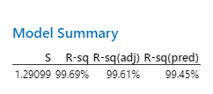
8. Predikcia
 |  |  |  |  | RSQpred | 99.45% | - určuje ako presne vie model predikovať správnu hodnotu po odstránení údajov zo súboru dát
 |  |  |  |  | V našom prípade môžeme hovoriť, že náš model vie v rámci experimentálneho priestoru veľmi dobre predikovať dáta.

Rovnaký záver, týkajúci sa kvality regresného modelu, vyplýva aj z výstupu softvéru Minitab. Index determinácie R^2 = 99,69%, upravený index determinácie adj R^2 = 99,61%, ale tiež prediktívny index determinácie pred R2 = 99,45%, vyjadrujú kvalitu regresného modelu,

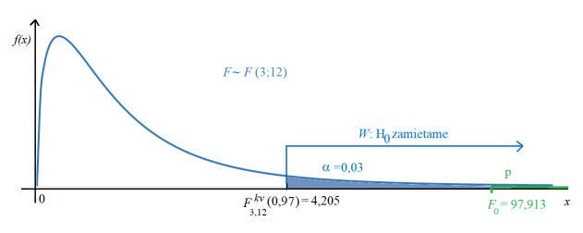
9. F test |  |  | H0: B1 = B2 = B3 = B12 = B13 = B23 = B123 = 0 |  |  |  | - nie je štatisticky významný
 |  |  | H1: B1 ≠0 ∨ B2 ≠0 ∨ B3 ≠0 ∨ B12 ≠0 ∨ B13 ≠0 ∨ B23 ≠0 ∨ B123 ≠ 0 |  |  |  | - je štatisticky významný
alfa = | 0.05
F0= | 1290.4
Fkv, 3, 12 (0,95) = |  | 3.4902948195
W = | ( | 3.4902948195 | ;∞)

F0 ∈ W | => | H0 - zamietam
 |  | H1 - nezamietam

p | 2.5505177668E-15 | < | 0.05 |  | => | H0 - zamietam
 |  |  |  |  |  | H1 - nezamietam

 |  |  |  |  |  |  |  |  |  |  |  | Vzorový obrázok

10. Lack of Fit
 | Pri teste Lack of fit testujeme adekvátnosť (dostatočnosť) regresného modelu. Vzhľadom na to, že merania boli robené iba na dvoch úrovniach, je potrebné doplniť opakované merania (zvyčajne 3-5) v centrálnom bode,
 | boli namerané tieto hodnoty:
 | Meranie | F [kN] | n [ot./min] | T [°C] | N cyklov * 10^4 |  | t1 | t2 | t3 | Y | PE | df pre PE
 | 1 | 7.5 | 1500 | 75 | 92 |  | -1 | -1 | -1 | 120 | 629 | 3 |  | SUMMARY OUTPUT
 | 2 | 7.5 | 1500 | 75 | 90.5 |  | -1 | -1 | 1 | 95
 | 3 | 7.5 | 1500 | 75 | 91.5 |  | -1 | 1 | -1 | 105 | 533 | 3 |  | Regression Statistics
 | 4 | 7.5 | 1500 | 75 | 89,.8 |  | -1 | 1 | 1 | 80 |  |  |  | Multiple R | 0.98795726395
 | 5 | 7.5 | 1500 | 75 | 91 |  | 1 | -1 | -1 | 90 | 533 | 3 |  | R Square | 0.97605955539
 |  |  |  |  |  |  | 1 | -1 | 1 | 65 |  |  |  | Adjusted R Square | 0.97183477105
alfa | 0.05 |  |  |  |  |  | 1 | 1 | -1 | 75 | 629 | 3 |  | Standard Error | 3.0510594202
H1: | No LOF – regresný model nie je nedostatočný. |  |  |  |  |  | 1 | 1 | 1 | 50 |  |  |  | Observations | 21
H0: | LOF – regresný model je nedostatočný. |  |  |  |  |  | -1 | -1 | -1 | 118
 |  |  |  |  |  |  | -1 | -1 | 1 | 93 |  |  |  | ANOVA
 | df | SS | MS |  |  |  | -1 | 1 | -1 | 103 |  |  |  |  | df | SS | MS | F | Significance F
LF | 1 | 142.25238095 | 142.25238095 |  |  |  | -1 | 1 | 1 | 82 |  |  |  | Regression | 3 | 6452 | 2150.6666667 | 231.03180574 | 5.6692639475E-14
PE | 16 | 16 | 1 |  |  |  | 1 | -1 | -1 | 88 |  |  |  | Residual | 17 | 158.25238095 | 9.3089635854
 |  |  |  |  |  |  | 1 | -1 | 1 | 67 |  |  |  | Total | 20 | 6610.252381
F(1,16)kv |  | 4.4939984777 |  |  |  |  | 1 | 1 | -1 | 77
F0 = |  | 142.25238095 |  |  |  |  | 1 | 1 | 1 | 52 |  |  |  |  | Coefficients | Standard Error | t Stat | P-value | Lower 95% | Upper 95% | Lower 95,0% | Upper 95,0%
1-F(F0) |  | 2.2476280837E-09 |  |  |  |  | 0 | 0 | 0 | 92 | 2.932 | 4 |  | Intercept | 86.419047619 | 0.66579574966 | 129.79813654 | 6.4573979578E-27 | 85.014341375 | 87.823753863 | 85.014341375 | 87.823753863
 |  |  |  |  |  |  | 0 | 0 | 0 | 90.5 |  |  |  | t1 | -14.5 | 0.76276485504 | -19.009790375 | 6.8509140515E-13 | -16.109293173 | -12.890706827 | -16.109293173 | -12.890706827
W | ( | 4.4939984777 | ; ∞) |  |  |  | 0 | 0 | 0 | 91.5 |  |  |  | t2 | -7 | 0.76276485504 | -9.1771401812 | 5.3678957548E-08 | -8.6092931734 | -5.3907068266 | -8.6092931734 | -5.3907068266
 |  |  |  |  |  |  | 0 | 0 | 0 | 89.8 |  |  |  | t3 | -12 | 0.76276485504 | -15.732240311 | 1.4499411056E-11 | -13.609293173 | -10.390706827 | -13.609293173 | -10.390706827
F0 | ∈ | W |  |  |  |  | 0 | 0 | 0 | 91
=> | H0-zamietam |  |  |  |  |  |  |  |  |  | 2326.932 | 16
 | H1-nezamietam |  |  |  | Na hladine významnosti 0,05 je možné prijať hypotézu o tom,
 |  |  |  |  | že modej je dostatočne prispôsobivý (no LOF)
p | 2.2476280837E-09 | < | 0.05
=> | H0-zamietam
 | H1-nezamietam

11. Test krivosti
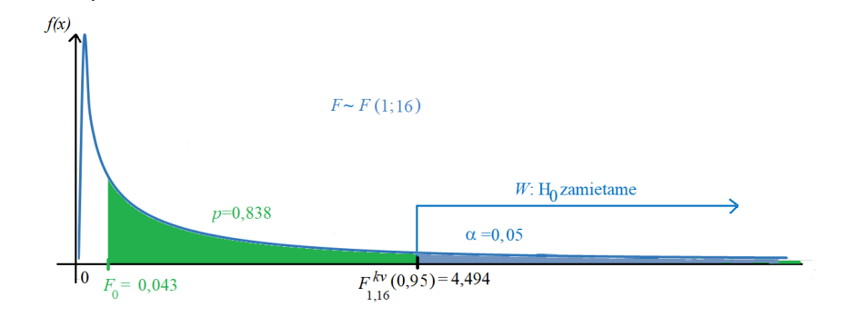
 | H0: ∑ bjj = 0 (nie je potrebný kvadratický model) >< H1: ∑ bjj ≠ 0 (je potrebný kvadratický model)
alfa | 0.05
nc | 5
nf | 16
yc | 90.96
yf | 85
devsq yc | 2326.932
SSCPQ | 135.32038095
F0 | 0.93046384477
F(1,16)kv | 4.4939984777

W | ( | 4.4939984777 | ; ∞) |  |  |  |  |  |  | Ilustračný obrázok

F0 | ∉ | W
=> | H0 - nezamietam
 | H1 - zamietam

p | 0.34909649213 | > | 0.05 |  | Na hladine významnosti 0,05 je možné prijať hypotétu H0, čo znamená že nie je potrebný kvadratický model
=> | H0 - nezamietam
 | H1 - zamietam

12. Reziduá

SUMMARY OUTPUT

Regression Statistics
Multiple R | 0.98795726395
R Square | 0.97605955539
Adjusted R Square | 0.97183477105
t1 Residual Plot
t1 Line Fit Plot
Standard Error | 3.0510594202
Observations | 21

ANOVA
 | df | SS | MS | F | Significance F
Regression | 3 | 6452 | 2150.6666667 | 231.03180574 | 5.6692639475E-14
Residual | 17 | 158.25238095 | 9.3089635854
Total | 20 | 6610.252381

 | Coefficients | Standard Error | t Stat | P-value | Lower 95% | Upper 95% | Lower 95,0% | Upper 95,0%
Intercept | 86.419047619 | 0.66579574966 | 129.79813654 | 6.4573979578E-27 | 85.014341375 | 87.823753863 | 85.014341375 | 87.823753863
t1 | -14.5 | 0.76276485504 | -19.009790375 | 6.8509140515E-13 | -16.109293173 | -12.890706827 | -16.109293173 | -12.890706827
t2 | -7 | 0.76276485504 | -9.1771401812 | 5.3678957548E-08 | -8.6092931734 | -5.3907068266 | -8.6092931734 | -5.3907068266
t3 | -12 | 0.76276485504 | -15.732240311 | 1.4499411056E-11 | -13.609293173 | -10.390706827 | -13.609293173 | -10.390706827

RESIDUAL OUTPUT |  |  |  |  | PROBABILITY OUTPUT
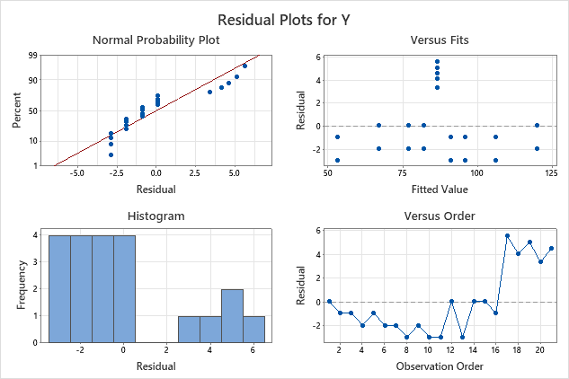
t2 Residual Plot
t2 Line Fit Plot
Observation | Predicted Y | Residuals | Standard Residuals |  | Percentile | Y
1 | 119.91904762 | 0.080952380952 | 0.028778589079 |  | 2.380952381 | 50
2 | 95.919047619 | -0.91904761905 | -0.32672162895 |  | 7.1428571429 | 52
3 | 105.91904762 | -0.91904761905 | -0.32672162895 |  | 11.904761905 | 65
4 | 81.919047619 | -1.919047619 | -0.68222184698 |  | 16.666666667 | 67
5 | 90.919047619 | -0.91904761905 | -0.32672162895 |  | 21.428571429 | 75
6 | 66.919047619 | -1.919047619 | -0.68222184698 |  | 26.19047619 | 77
7 | 76.919047619 | -1.919047619 | -0.68222184698 |  | 30.952380952 | 80
8 | 52.919047619 | -2.919047619 | -1.037722065 |  | 35.714285714 | 82
9 | 119.91904762 | -1.919047619 | -0.68222184698 |  | 40.476190476 | 88
10 | 95.919047619 | -2.919047619 | -1.037722065 |  | 45.238095238 | 89.8
11 | 105.91904762 | -2.919047619 | -1.037722065 |  | 50 | 90
12 | 81.919047619 | 0.080952380952 | 0.028778589079 |  | 54.761904762 | 90.5
13 | 90.919047619 | -2.919047619 | -1.037722065 |  | 59.523809524 | 91
14 | 66.919047619 | 0.080952380952 | 0.028778589079 |  | 64.285714286 | 91.5
15 | 76.919047619 | 0.080952380952 | 0.028778589079 |  | 69.047619048 | 92
16 | 52.919047619 | -0.91904761905 | -0.32672162895 |  | 73.80952381 | 93
t3 Line Fit Plot
17 | 86.419047619 | 5.580952381 | 1.9840297882 |  | 78.571428571 | 95
t3 Residual Plot
18 | 86.419047619 | 4.080952381 | 1.4507794612 |  | 83.333333333 | 103
19 | 86.419047619 | 5.080952381 | 1.8062796792 |  | 88.095238095 | 105
20 | 86.419047619 | 3.380952381 | 1.2019293086 |  | 92.857142857 | 118
21 | 86.419047619 | 4.580952381 | 1.6285295702 |  | 97.619047619 | 120
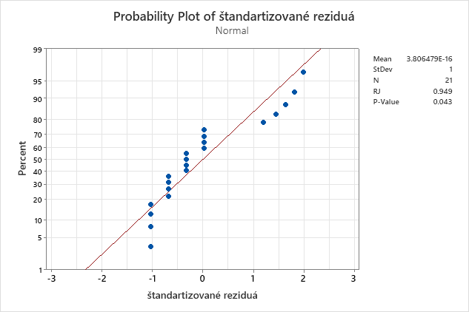

Normal Probability Plot

14. F test dodatočného príspevku faktoru X1

 | 𝐻0: Dodatočný príspevok t1 vysvetľujúcej premennej na vysvetlenie variability vysvetľovanej premennej nie je štatisticky významný.
 | 𝐻1: Dodatočný príspevok t1 vysvetľujúcej premennej na vysvetlenie variability vysvetľovanej premennej je štatisticky významný.

alfa | 0.05
SSEred | 20
SSEúpl |  |  |  |  |  |  | t1:
 |  |  | t1 | t2 | t3 | Y | Y predik s t1 | Y predik bez t1 | (delta s t1)^2 | (delta bez t1)^2
 |  |  | -1 | -1 | -1 | 120 | 118.5 | 104 | 1122.25 | 361
 |  |  | -1 | -1 | 1 | 95 | 94.5 | 80 | 90.25 | 25
 |  |  | -1 | 1 | -1 | 105 | 104.5 | 90 | 380.25 | 25
 |  |  | -1 | 1 | 1 | 80 | 80.5 | 66 | 20.25 | 361
 |  |  | 1 | -1 | -1 | 90 | 89.5 | 104 | 20.25 | 361
 |  |  | 1 | -1 | 1 | 65 | 65.5 | 80 | 380.25 | 25
 |  |  | 1 | 1 | -1 | 75 | 75.5 | 90 | 90.25 | 25
 |  |  | 1 | 1 | 1 | 50 | 51.5 | 66 | 1122.25 | 361
 |  |  | -1 | -1 | -1 | 118 | 118.5 | 104 | 1122.25 | 361
 |  |  | -1 | -1 | 1 | 93 | 94.5 | 80 | 90.25 | 25
 |  |  | -1 | 1 | -1 | 103 | 104.5 | 90 | 380.25 | 25
 |  |  | -1 | 1 | 1 | 82 | 80.5 | 66 | 20.25 | 361
 |  |  | 1 | -1 | -1 | 88 | 89.5 | 104 | 20.25 | 361
 |  |  | 1 | -1 | 1 | 67 | 65.5 | 80 | 380.25 | 25
 |  |  | 1 | 1 | -1 | 77 | 75.5 | 90 | 90.25 | 25
 |  |  | 1 | 1 | 1 | 52 | 51.5 | 66 | 1122.25 | 361
 |  |  |  |  |  |  |  | SS: | 6452 | 3088

 |  |  |  |  |  |  |  | príspevok t1: | 3364
 | ANOVA
 |  | df | SS | MS | F | Significance F
 | Regression | 3 | 6452 | 2150.6666667 | 1290.4 | 2.5505177668E-15
 | Residual | 12 | 20 | 1.6666666667
 | Total | 15 | 6472

 | prínos t1: | 3364
 | SSR pre t1: | 6452 |  |  |  |  | n- počet nameraných dát
 | SSE(t1): | 20 |  |  |  |  | k- počet členov (prediktorov, vysvetľujúcich premenných) v úplnom regresnom modeli
 | F0= | 2018.4 |  |  |  |  | SSRúpln - suma štvorcov odchýlok od celkového priemeru
 | F(1,12)kv= | 4.7472253467 |  |  |  |  | SSRred -suma štvorcov odchýlok vysvetlená redukovaným regresným modelom

 | W | ( | 4.7472253467 | ; ∞)
 | F0 | ∈ | W
 | => | H0 | zamietam
 |  | H1 | nezamietam
 | p | 9.6589403142E-15 | < | 0.05
 | => | H0 | zamietam
 |  | H1 | nezamietam

 | Na hranici významnosti 0,05 je značné, že dodatočný príspevok faktora t1 zlepšuje prispôsobenie modelu. Je vyhovujúce daný faktor ponechať.

16. Hlavné efekty

hlavný efekt faktora A
hlavný efekt faktora B
hlavný efekt faktora C
A_t1 | B_t2 | C_t3 | Y
-1 | -1 | -1 | 120 |  | hlavný efekt faktora A
-1 | -1 | -1 | 118 | pre | -1 | 99.5
1 | -1 | -1 | 90 | pre | 1 | 70.5
1 | -1 | -1 | 88 |  | ef(A)= | -29
-1 | 1 | -1 | 105
-1 | 1 | -1 | 103
1 | 1 | -1 | 75 |  | hlavný efekt faktora B
1 | 1 | -1 | 77 | pre | -1 | 92
-1 | -1 | 1 | 95 | pre | 1 | 78
-1 | -1 | 1 | 93 |  | ef(B)= | -14
1 | -1 | 1 | 65
1 | -1 | 1 | 67
-1 | 1 | 1 | 80 |  | hlavný efekt faktora C
-1 | 1 | 1 | 82 | pre | -1 | 97
1 | 1 | 1 | 50 | pre | 1 | 73
1 | 1 | 1 | 52 |  | ef(C)= | -24

 |  |  |  |  |  | Hlavný efekt faktora "A" je záporný, t.j. zvýšením záťažovej sily z dolnej na hornú úroveň faktora životnosť ložiska mierne klesá.
 |  |  |  |  |  | Hlavný efekt faktora "B" je záporný, t.j. zvýšením otáčok z dolnej na hornú úroveň faktora životnosť ložiska prudko klesá.
 |  |  |  |  |  | Hlavný efekt faktora "C" je záporný, t.j. so stúpajúcov teplotou z dolnej na hornú úroveň faktora životnosť ložiska mierne klesá. Je takmer priamo úmerná k sile

17. Efekt interakcií sledovaných faktorov
Efekt interakcie faktorov A a B
Efekt interakcie faktorov A a B
Efekt interakcie faktorov B a C
Efekt interakcie faktorov B a C
Efekt interakcie faktora A a B
 |  |  | A
 |  |  | 5 | 10
 |  |  | -1 | 1
B | 1000 | -1 | 106.5 | 77.5 | 85
 | 2000 | 1 | 92.5 | 63.5 | 85
 |  |  |  | ef(AB)= | 0

Efekt interakcie faktora A a C
 |  |  | A
 |  |  | 5 | 10
 |  |  | -1 | 1
C | 60 | -1 | 111.5 | 82.5 | 85
Efekt interakcie faktorov A a C
Efekt interakcie faktorov A a C
 | 90 | 1 | 87.5 | 58.5 | 85
 |  |  |  | ef(AC)= | 0

Efekt interakcie faktora B a C
 |  |  | B
 |  |  | 1000 | 2000
 |  |  | -1 | 1
C | 60 | -1 | 104 | 90 | 85
 | 90 | 1 | 80 | 66 | 85
 |  |  |  | ef(BC)= | 0

 |  |  | Všetky interakcie faktorov sú nezávieslé medzi sebou, neprebieha žiadna interakcia

18. Predikcia pomocou získaného regresného modelu / 19. Kontrolné meranie

t1 | t2 | t3 | Y | Predicted Ykod | Predicted Ypôv |  |  |  | Počet | F [kN] | n [ot./min] | T [°C] | N cyklov * 10^4
-1 | -1 | -1 | 120 | 119.91904762 | 119.91904762 |  |  |  | 1 | 5 | 1000 | 60 | 120
-1 | -1 | 1 | 95 | 95.919047619 | 95.919047619 |  |  |  | 2 | 5 | 1000 | 90 | 95
-1 | 1 | -1 | 105 | 105.91904762 | 105.91904762 |  |  |  | 3 | 5 | 2000 | 60 | 105
-1 | 1 | 1 | 80 | 81.919047619 | 81.919047619 |  |  |  | 4 | 5 | 2000 | 90 | 80
1 | -1 | -1 | 90 | 90.919047619 | 90.919047619 |  |  |  | 5 | 10 | 1000 | 60 | 90
1 | -1 | 1 | 65 | 66.919047619 | 66.919047619 |  |  |  | 6 | 10 | 1000 | 90 | 65
1 | 1 | -1 | 75 | 76.919047619 | 76.919047619 |  |  |  | 7 | 10 | 2000 | 60 | 75
1 | 1 | 1 | 50 | 52.919047619 | 52.919047619 |  |  |  | 8 | 10 | 2000 | 90 | 50 |  | s | lambda
-1 | -1 | -1 | 118 | 119.91904762 | 119.91904762 |  |  |  | 9 | 5 | 1000 | 60 | 118 | x1 | 7.5 | 2.5
-1 | -1 | 1 | 93 | 95.919047619 | 95.919047619 |  |  |  | 10 | 5 | 1000 | 90 | 93 | x2 | 1500 | 500
-1 | 1 | -1 | 103 | 105.91904762 | 105.91904762 |  |  |  | 11 | 5 | 2000 | 60 | 103 | x3 | 75 | 15
-1 | 1 | 1 | 82 | 81.919047619 | 81.919047619 |  |  |  | 12 | 5 | 2000 | 90 | 82
1 | -1 | -1 | 88 | 90.919047619 | 90.919047619 |  |  |  | 13 | 10 | 1000 | 60 | 88
1 | -1 | 1 | 67 | 66.919047619 | 66.919047619 |  |  |  | 14 | 10 | 1000 | 90 | 67
1 | 1 | -1 | 77 | 76.919047619 | 76.919047619 |  |  |  | 15 | 10 | 2000 | 60 | 77
1 | 1 | 1 | 52 | 52.919047619 | 52.919047619 |  |  |  | 16 | 10 | 2000 | 90 | 52
0 | 0 | 0 | 92 | 86.419047619 | 86.419047619 |  |  |  | 17 | 7.5 | 1500 | 75 | 92
0 | 0 | 0 | 90.5 | 86.419047619 | 86.419047619 |  |  |  | 18 | 7.5 | 1500 | 75 | 90.5
0 | 0 | 0 | 91.5 | 86.419047619 | 86.419047619 |  |  |  | 19 | 7.5 | 1500 | 75 | 91.5
0 | 0 | 0 | 89.8 | 86.419047619 | 86.419047619 |  |  |  | 20 | 7.5 | 1500 | 75 | 89,.8
0 | 0 | 0 | 91 | 86.419047619 | 86.419047619 |  |  |  | 21 | 7.5 | 1500 | 75 | 91
 |  |  |  |  |  |  |  |  | yL(x1,x2,x3)= | 86.419047619 | -14.5 | *(x1-7,5)/2,5 | -7 | *(x2-1500)/500 | -12 | *(x3-75)/15
S centralnými bodmi
Bez centralných bodov

20. Požadovaná odozva
 | Ak je cieľom | - Vyššia požadovaná životnosť je vhodné, aby požadovaná odozva ležala v hornej časti rozsahu nameraných hodnôt.
 |  | - Vybalancovaná životnosť: konkrétne kombinácie sa určia dosadením do regresnej rovnice
 |  | - Nižšia požadovaná životnosť (Vyššia produktivita): vhodné je, ak požadovaná odozva zodpovedá nižšej časti rozsahu a častejšia výmena súčiastky je akceptovateľná.

 | V prípade požadovanej odozvy Y = 100 (1 000 000 cyklov do porušenia ložiska), sa určia faktory pomocou riešiteľa

 | úroveň faktora v kódovaných jednotkách |  |  |  | úroveň faktora v pôvodných jednotkách
 | Intercept | 86.419047619 | 1
 | t1 | -14.5 | -0.76793629843 |  | x1 | 5.5801592539 | kN
 | t2 | -7 | -0.38770799432 |  | x2 | 1306.1460028 | ot/min
 | t3 | -12 | 0.022339929711 |  | x3 | 75.335098946 | °C
 |  |  | 100.00000075

 | Pomocou spätnej transformácie sa dosiahnú pôvodné hodnoty pre Y=100: |  |  |  |  | F = 5,58 kN
 |  |  |  |  |  | n = 1306 ot/min
 |  |  |  |  |  | T = 75,34°C

21. Excel-minitab
C - Plot

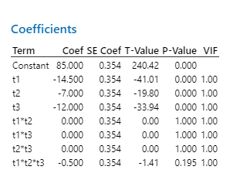
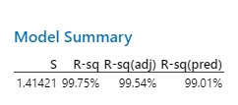
excel |  |  |  |  |  |  |  |  |  |  | minitab
Úplný transformovaný regresný model
SUMMARY OUTPUT

Regression Statistics
Multiple R | 0.99876314115
R Square | 0.99752781211
Adjusted R Square | 0.99536464771
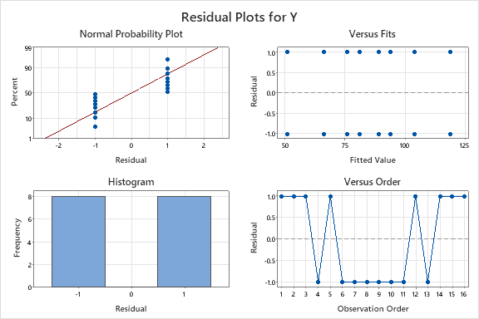
Standard Error | 1.4142135624
Observations | 16

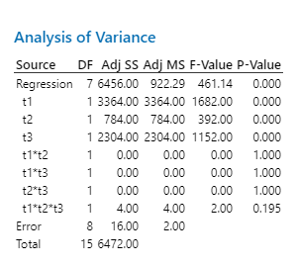
ANOVA
 | df | SS | MS | F | Significance F
Regression | 7 | 6456 | 922.28571429 | 461.14285714 | 8.7201097446E-10
Residual | 8 | 16 | 2
Total | 15 | 6472

 | Coefficients | Standard Error | t Stat | P-value | Lower 95% | Upper 95% | Lower 95,0% | Upper 95,0%
Intercept | 85 | 0.35355339059 | 240.4163056 | 1.0029754153E-16 | 84.184704419 | 85.815295581 | 84.184704419 | 85.815295581
t1 | -14.5 | 0.35355339059 | -41.012193309 | 1.3756095936E-10 | -15.315295581 | -13.684704419 | -15.315295581 | -13.684704419 | Patrí
t2 | -7 | 0.35355339059 | -19.798989873 | 4.4104438473E-08 | -7.8152955807 | -6.1847044193 | -7.8152955807 | -6.1847044193 | patrí
t3 | -12 | 0.35355339059 | -33.941125497 | 6.2027981022E-10 | -12.815295581 | -11.184704419 | -12.815295581 | -11.184704419 | patrí
t1*t2 | 1.5404344467E-15 | 0.35355339059 | 4.3570065728E-15 | 1 | -0.81529558072 | 0.81529558072 | -0.81529558072 | 0.81529558072 | nepatrí
t1*t3 | -2.7755575616E-17 | 0.35355339059 | -7.8504622934E-17 | 1 | -0.81529558072 | 0.81529558072 | -0.81529558072 | 0.81529558072 | nepatrí
t2*t3 | 3.4208746946E-15 | 0.35355339059 | 9.6756947766E-15 | 1 | -0.81529558072 | 0.81529558072 | -0.81529558072 | 0.81529558072 | nepatrí
t1*t2*t3 | -0.5 | 0.35355339059 | -1.4142135624 | 0.1950155281 | -1.3152955807 | 0.31529558072 | -1.3152955807 | 0.31529558072 | nepatrí

 |  |  |  |  |  | Kompletná rovnica s odhadovanými koeficientami transformovanej lineárnej regresnej funkcie
 | yLt(b1,b2,b3)= | 85 | + | -14.5 | *t1 | -7 | *t2+ | -12 | *t3+
 |  | 0 | *t1*t2+ | 0 | *t1*t3 | 0 | *t2*t3 | -0.5 | *t1*t2*t3

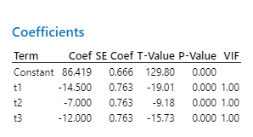
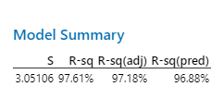
Redukovaný transformovaný regresný model

 | SUMMARY OUTPUT


 | Regression Statistics
 | Multiple R | 0.99845368703
 | R Square | 0.99690976514
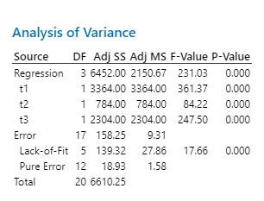
 | Adjusted R Square | 0.99613720643
 | Standard Error | 1.2909944487
 | Observations | 16

 | ANOVA
 |  | df | SS | MS | F | Significance F
 | Regression | 3 | 6452 | 2150.6666667 | 1290.4 | 2.5505177668E-15
 | Residual | 12 | 20 | 1.6666666667
 | Total | 15 | 6472

 |  | Coefficients | Standard Error | t Stat | P-value | Lower 95% | Upper 95% | Lower 95,0% | Upper 95,0%
 | Intercept | 85 | 0.32274861218 | 263.36286754 | 6.0440271378E-24 | 84.296791183 | 85.703208817 | 84.296791183 | 85.703208817
 | t1 | -14.5 | 0.32274861218 | -44.926606816 | 9.638574119E-15 | -15.203208817 | -13.796791183 | -15.203208817 | -13.796791183
 | t2 | -7 | 0.32274861218 | -21.688706739 | 5.403030118E-11 | -7.703208817 | -6.296791183 | -7.703208817 | -6.296791183
 | t3 | -12 | 0.32274861218 | -37.180640124 | 9.1977828809E-14 | -12.703208817 | -11.296791183 | -12.703208817 | -11.296791183

Kompletná rovnica s odhadovanými koeficientami transformovanej lineárnej regresnej funkcie

yLt(t1,t2,t3)= | 85 | + | -14.5 | *t1+ | -7 | *t2+ |  | -12 | *t3

